Лист1
ООО "Компания ВЕСТ" | г. Воронеж, ул. Остужева, 66а
ИНН: 3666049815 | e-mail: info@ooowest.ru
КПП:366101001 | Тел. +7 (473) 244-64-64
 | www.ooowest.ru
Дата генерации файла: | 16.07.2024
картинка | Код товара | Наименование | цена

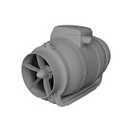 | 11509 | Вентилятор канальный TYPHOON D125 2SP | 3990
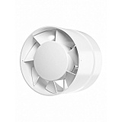 | 11510 | Вентилятор осевой каналный VP4 D100 | 835
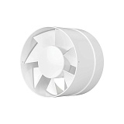 | 11511 | Вентилятор осевой канальный VP5 D125 | 930
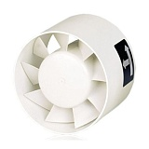 | 11519 | Вентилятор TDM 100 | 1850
 | 11526 | Вентилятор TDM 200 | 1520
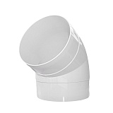 | 11528 | Колено круглое 10ККП 45 00002726 | 187
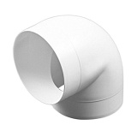 | 11529 | Колено круглое 125ККП 00021236 | 175
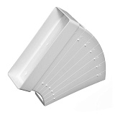 | 11532 | Колено плоское разноугловое 60120КРП 00017956 | 154
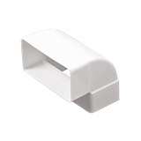 | 11533 | Колено плоское вертикальное 60120КВП 00017955 | 126
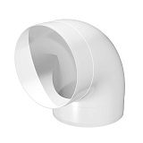 | 11534 | Колено круглое 100ККП 00017944 | 106
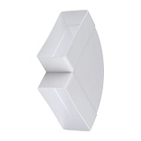 | 11536 | Колено плоское горизонтальное 60120КГП 00017954 | 137
 | 11538 | Колено круглое 12,5ККП 45 00002111 | 187
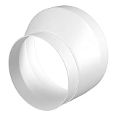 | 11540 | Редуктор эксцентриковый 1012,5 РЭП 00002366 | 192
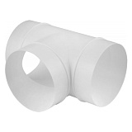 | 11542 | Тройник круглый 125ТП 00001894 | 186
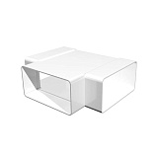 | 11545 | Тройник плоский с выходом на фитинг 60120 ТФ100П 00017957 | 270
 | 11546 | Тройник круглый 100ТП 00017943 | 250
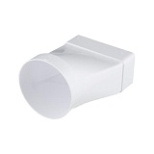 | 11554 | Соединитель прямой плоского канала с круглым 60120СП100КП 00017952 | 138
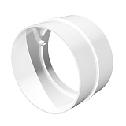 | 11555 | Соединитель 100СКП 00017941 | 58
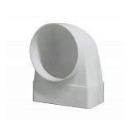 | 11556 | Соединитель угловой плоского канала с круглым 60120 СК100ФП 00021201 | 120
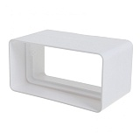 | 11557 | Соединитель плоский 60120СКП 00017946 | 62
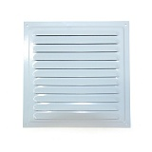 | 11567 | Решётка металическая 150*150ВРС 00017138 | 196
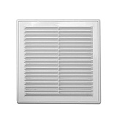 | 11568 | Решётка П1515Р 00011310 | 132
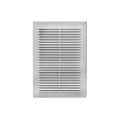 | 11570 | Решётка П1724С 00011300 | 120
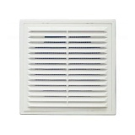 | 11574 | Решётка П1919С 00011301 | 120
 | 11575 | Решётка металлическая 200*200ВРС 00017140 | 300
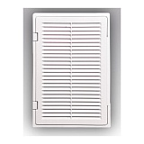 | 11576 | Решетка-дверца П2030ДФ 00011372 | 300
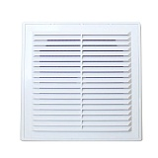 | 11578 | Решётка П2525P 00011315 | 298
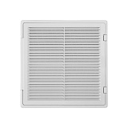 | 11579 | Решетка-дверца П3030ДФ 00011373 | 396
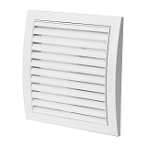 | 11583 | Решётка N12 190*190 00017582 | 186
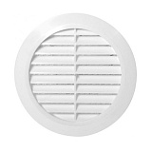 | 11588 | Решётка круглая ПКР195/150 00011365 | 192
 | 11590 | Решётка П2323С 00011303 | 196
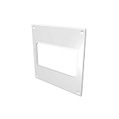 | 11614 | Накладка прямоугольная 612НПП 00001892612 | 56
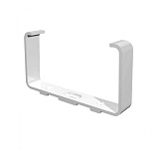 | 11615 | Держатель плоского канала 60120ДКП 00017960 | 70
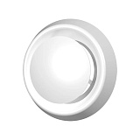 | 11618 | Анемостат приточно вытяжной А100Ф 00021242 | 252
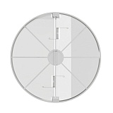 | 11619 | Обратный клапан Эвент100 00018488 | 354
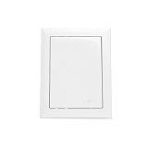 | 11620 | Люк пластиковый 1520ЛП 00011375 | 162
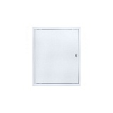 | 11621 | Люк пластиковый 2020ЛП 00011376 | 200
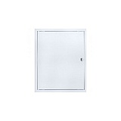 | 11622 | Люк пластиковый 2025ЛП 00011377 | 218
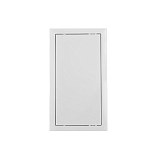 | 11623 | Люк пластиковый 2040ЛП 00002803 | 348
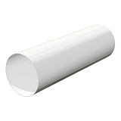 | 11624 | Канал вентиляционный круглый 100В 00017921 | 142
 | 11625 | Канал вентиляционный круглый 100В1 00017922 | 267
 | 11626 | Канал вентиляционный круглый 125В 00017925 | 197
 | 11627 | Канал вентиляционный круглый 125В1 00017926 | 376
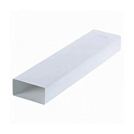 | 11628 | Канал вентиляционный прямоугольный 60120В1 00017938 | 350
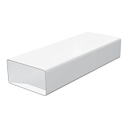 | 11629 | Канал вентиляционный прямоугольный 60120В 00017937 | 175
 | 11632 | Люк пластиковый 3030ЛП 00002805 | 408
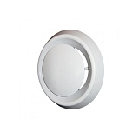 | 11635 | Анемостат приточно вытяжной А125Ф 00021243 | 294
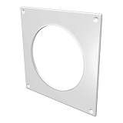 | 11636 | Настенная пластина 100НКП 00017963 | 73
 | 11637 | Настенная пластина 125НКП 00017964 | 73
 | 11742 | Люк пластиковый 1515ЛП 00011374 | 144
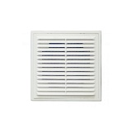 | 12826 | Решётка П2121P 00011313 | 192
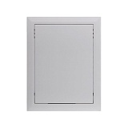 | 12828 | Люк пластиковый 2030ЛП 00011378 | 242
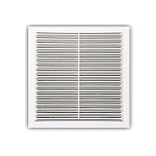 | 12834 | Решётка Э1515Н 00013010 | 66
 | 12836 | Обратный клапан Эвент120 00018489 | 318
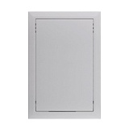 | 14260 | Люк пластиковый 3040ЛП 00002806 | 378
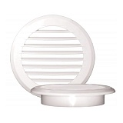 | 14369 | Решётка круглая с фланцем ПКР145/100 00011363 | 152
 | 16087 | Решётка круглая с фланцем ПКР170/125 00011364 | 170
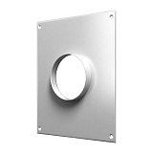 | 18214 | Площадка торцевая ТПП100 00021259 | 154
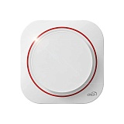 | 18230 | Вентилятор осевой DISC 5 BB D125 | 1800
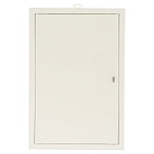 | 18724 | Люк пластиковый 2530ЛП 00002804 | 312
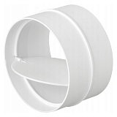 | 18788 | Соединитель круглый обратный клапан 100СКПО 00017942 | 68
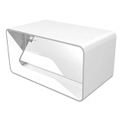 | 18789 | Соединитель плоский с обратным клапаном 60120СКПО 00017948 | 96
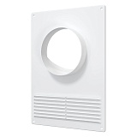 | 19460 | Площадка торцевая ТППР115/120 с решеткой 180*250 | 166
 | 22501 | Канал вентиляционный круглый 100В2 00017924 | 530
 | 24115 | Вентилятор осевой DISC 4 BB D100 | 1690
 | 24854 | Площадка торцевая ТППР125/130 с решеткой 180*250 00002162 | 166
 | 25002 | Площадка торцевая ТППР120/125 с решеткой 180*250 00002965 | 166
 | 25033 | Вентилятор ЕЕ125 E-EXTRA 00017557 | 1890
 | 25803 | Площадка торцевая ТПП120 00021260 | 156
 | 25804 | Площадка торцевая ТПП125 00021261 | 166
 | 25805 | Площадка торцевая ТПП612В 00002961 | 154
 | 25806 | Площадка торцевая ТПП612Г 00002962 | 154
 | 25807 | Решетка Э1318Н неразъемная 130*180 00013009 | 64
 | 25808 | Решетка Э1725Н неразъемная 170*250 00013011 | 90
 | 25809 | Решетка Э1919Н неразъемная 190*190 00013013 | 86
 | 25858 | Канал вентиляционный 60120В1,5 00017939 | 535
 | 25859 | Вентилятор ЕK125 E-EXTRA 00017566 | 1038
 | 25860 | Вентилятор Perfecto 100K 00020112 | 1236
 | 25861 | Решетка МД1717 00002849 | 240
 | 25862 | Решетка МД1717Р 00021228 | 277
 | 25863 | Решетка МД2232Р 00021232 | 372
 | 25864 | Решетка МД2727Р 00020998 | 396
 | 26058 | Площадка торцевая ТППР100 с решеткой 00002161 | 166
 | 26620 | Тепловентилятор электрический Oasis SB-20R | 799
 | 28376 | Кондиционер RAC-SM20HP FUNAI SAMURAI | 20990
 | 28377 | Кондиционер RAC-SM35HP FUNAI SAMURAI | 29990
 | 29247 | Кондиционер RC-GL22HN ROYAL CLIMA GLORIA | 19990
 | 29248 | Кондиционер RC-GL28HN ROYAL CLIMA GLORIA | 24990
 | 29644 | Кондиционер XG-EF21RHA XIGMA EXTRAFORCE | 17990
 | 29645 | Кондиционер XG-EF27RHA XIGMA EXTRAFORCE | 20990
 | 29646 | Кондиционер XG-EF35RHA XIGMA EXTRAFORCE | 24990
 | 29706 | Вентилятор напольный Centek СТ-5004 голубой | 1400
 | 30048 | Конвектор электрический Умный Выбор УКЭ-АС1000М | 2600
 | 30050 | Конвектор электрический Умный Выбор УКЭ-АС2000М | 3400
 | 30560 | Регулятор скорости PC-H накладной 2.5A | 2700
 | 30671 | Тепловентилятор EFH-R2000DS-WT EcoStar | 990
 | 30872 | Конвектор электрический черный FLORI Meccanico REC-FRBR1500 Royal Clima | 3990
 | 30873 | Конвектор электрический белый FLORI Meccanico REC-FRWG1500 Royal Clima | 3990
 | 31001 | Кондиционер RC-GL35HN ROYAL CLIMA GLORIA | 35000
 | 31405 | Вентилятор осевой E100SC D100 | 1150
 | 31406 | Вентилятор осевой E100S D100 | 940
 | 31407 | Вентилятор осевой ERA 5C D125 | 1580
 | 31408 | Вентилятор накладной А4 D100 | 785
 | 31409 | Вентилятор накладной А5 D125 AURAMAX | 900
 | 31410 | Вентилятор осевой ERA 5C-02 D125 | 2000
 | 31910 | Кондиционер RAC-SM25HP FUNAI SAMURAI | 23990
 | 32235 | Масляный радиатор US-15 Оазис 7 секций | 2990
 | 32236 | Масляный радиатор US-20 Оазис 9 секций | 3455

